Sheet1
Kods | Nosaukums | Bilde | Cena
122466 | Fiskars X17 cirvis+ asināmais Xshap |  | EUR 68.90
136004 | QuikFit bruģa nazis + bruģa birste + kāts | 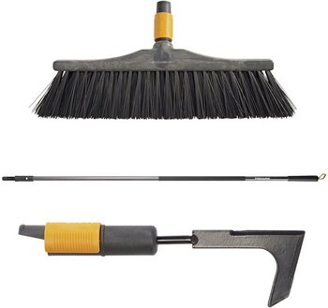 | EUR 37.90
136007 | QuikFit bruģa birste ar kātu L | 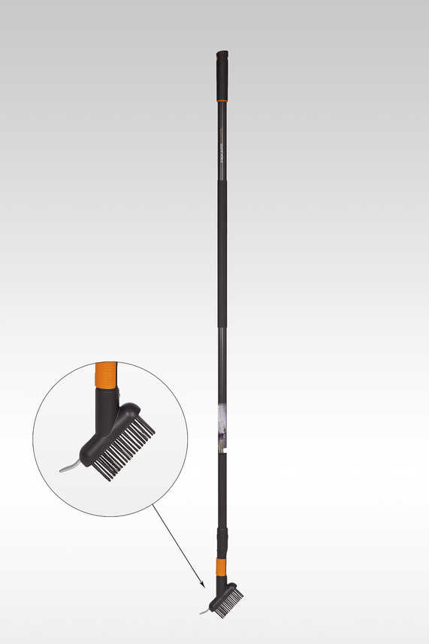 | EUR 25.90
136038 | QuikFit teleskopiskais kāts + noteku tīrītājs |  | EUR 54.90
134702 | QuikDrill urbis ar papildus asmeņiem(S-10cm, M-15cm, L-20cm) | 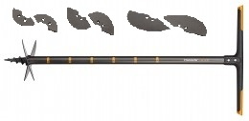 | EUR 92.90
122482 | Cirvis X25 + asināmais Xsharp | 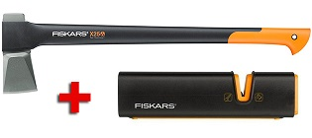 | EUR 83.90

